Eigentumswohnung
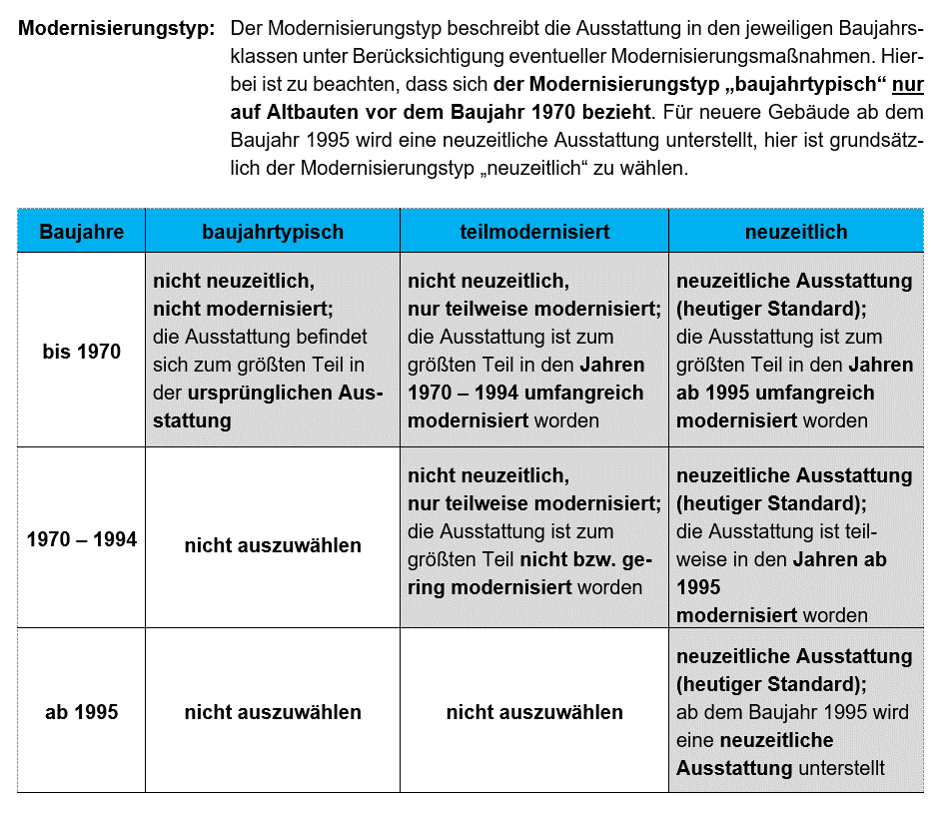
Immobilien-Preis-Kalkulator für Eigentumswohnungen

Stichtag | 2025-01-01
Immobilienrichtwert | 2,200 €/m²

Eigenschaft | IRW | Ihre Immobilie | Anpassungen
Gartennutzung | keine | keine Gartennutzung | 1.00
Geschosslage | 1. Obergeschoss | 1. Obergeschoss | 1.00
Mietsituation | unvermietet | unvermietet | 1.00
Wohnfläche | 80 m² | 80 m² | 1.00
Baujahr | 1992 | 1992 | 1.00
Wohnlage | mittel | mittel | 1.00
Balkon oder Terrasse oder Loggia | vorhanden | vorhanden | 1.00
Modernisierungstyp | neuzeitlich | neuzeitlich (modernisierter Altbau) | 1.00
Gebäudestandard | mittel | mittel | 1.00
Anzahl der Einheiten im Gebäude | 6 | 6 | 1.00
(an dem Treppenhaus) |  |  | 1.00 | Gesamtanpassung (multiplikativ)

Immobilienpreis pro m² Wohnfläche (gerundet) |  | 2,200 €/m²
Immobilienpreis für das angefragte Objekt (gerundet) |  | 176,000 € |  |  | Falls Sie den Gebäudestandard genauer einschätzen möchten, können Sie
 |  |  |  |  | das mit der nachfolgenden Tabelle. Die Definition beinhaltet Beispiele und ist nicht abschließend.
Der berechnete Immobilienspreis entspricht nicht dem Verkehrswert gem. § 194 BauGB. Dieser kann nur durch ein Verkehrswertgutachten ermittelt werden.
 |  |  |  |  |  | Ihre Einschätzung | Definition
 |  |  |  |  | Außenwände | mittel | ein-/zweischaliges Mauerwerk, z.B. aus Leichtziegeln, Kalksandsteinen, Gasbetonsteinen; Edelputz; Wärmedämmverbundsystem oder Wärmedämmputz (nach ca. 1995)

 |  |  |  |  | Dach | mittel | Faserzement-Schindeln, beschichtete Betondachsteine und Tondachziegel, Folienabdichtung; Rinnen und Fallrohre aus Zinkblech; Dachdämmung nach ca. 1995

 |  |  |  |  | Fenster und Außentüren | mittel | Zweifachverglasung (nach ca. 1995), Rollläden (manuell); Haustür mit zeitgemäßem Wärmeschutz (nach ca. 1995)

 |  |  |  |  | Innenwände und Türen | mittel | nicht tragende Innenwände in massiver Ausführung bzw. mit Dämmmaterial gefüllte Ständerkonstruktionen; schwere Türen, Holzzargen

 |  |  |  |  | Deckenkonstruktion und Treppen | mittel | Beton- und Holzbalkendecken mit Tritt- und Luftschallschutz (z.B. schwimmender Estrich); geradläufige Treppen aus Stahlbeton oder Stahl, Harfentreppe, Trittschallschutz

 |  |  |  |  | Fußböden | mittel | Linoleum-, Teppich-, Laminat- und PVC-Böden besserer Art und Ausführung, Fliesen, Kunststeinplatten

 |  |  |  |  | Sanitäreinrichtungen | mittel | 1 Bad mit WC, Dusche und Badewanne, Gäste-WC; Wand- und Bodenfliesen, raumhoch gefliest

 |  |  |  |  | Heizung | mittel | elektronisch gesteuerte Fern- oder Zentralheizung, Niedertemperatur- oder Brennwertkessel

 |  |  |  |  | sonstige technische Ausstattung | mittel | zeitgemäße Anzahl an Steckdosen und Lichtauslässen, Zählerschrank (ab 1985) mit Unterverteilung und Kippsicherungen

 |  |  |  |  | Ergebnis Gebäudestandard: | mittel

